Capa
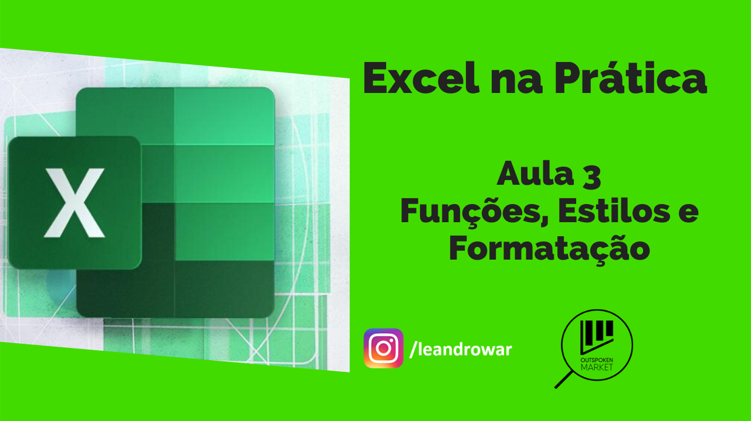

Endereço para o tutorial:

 | https://youtu.be/lsOC4Osgvec

